Sheet1
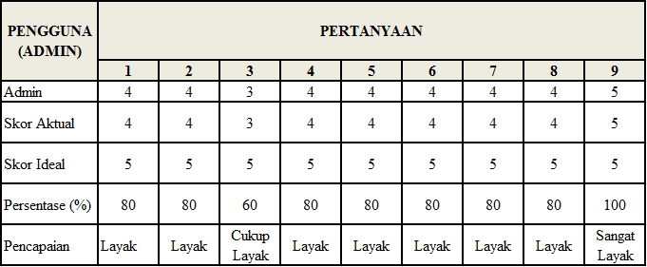

Pengguna (ADM) | Pertanyaan
 | 1 | 2 | 3 | 4 | 5 | 6 | 7 | 8 | 9
Admin | 4 | 4 | 3 | 4 | 4 | 4 | 4 | 4 | 5
Skor Aktual | 4 | 4 | 3 | 4 | 4 | 4 | 4 | 4 | 5

Skor Ideal | 5 | 5 | 5 | 5 | 5 | 5 | 5 | 5 | 5
Persentase(%) | 80 | 80 | 60 | 80 | 80 | 80 | 80 | 80 | 100
Pencapaian | Layak | Layak | Cukup Layak | Layak | Layak | Layak | Layak | Layak | Sangat Layak

Pengguna (Penjualan) | Pertanyaan
 | 1 | 2 | 3 | 4 | 5 | 6 | 7
Penjualan | 5 | 5 | 4 | 4 | 4 | 3 | 4
Skor Aktual | 5 | 5 | 4 | 4 | 4 | 3 | 4
Skor Ideal | 5 | 5 | 5 | 5 | 5 | 5 | 5
Persentase(%) | 100 | 100 | 80 | 80 | 80 | 60 | 80
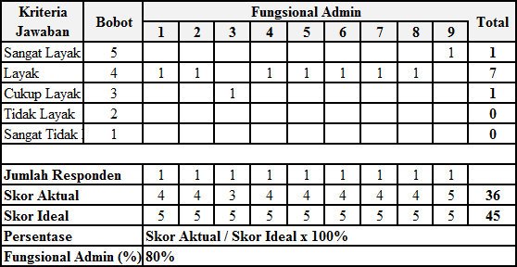
Pencapaian | Sangat Layak | Sangat Layak | Layak | Layak | Layak | Cukup Layak | Layak

Pengguna (Pimpinan) | Pertanyaan
 | 1 | 2 | 3 | 4 | 5 | 6 | 7 | 8 | 9
Penjualan | 5 | 5 | 4 | 4 | 4 | 4 | 3 | 3 | 5
Skor Aktual | 5 | 5 | 4 | 4 | 4 | 3 | 3 | 3 | 5
Skor Ideal | 5 | 5 | 5 | 5 | 5 | 5 | 5 | 5 | 5
Persentase(%) | 100 | 100 | 80 | 80 | 80 | 60 | 60 | 60 | 100
Pencapaian | Sangat Layak | Sangat Layak | Layak | Layak | Layak | Layak | Cukup Layak | Cukup Layak | Sangat Layak

Sheet2
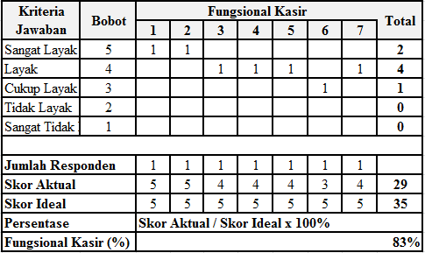
Kriteria Jawaban | Bobot | Fungsional Penjualan |  |  |  |  |  |  | Total
 |  | 1 | 2 | 3 | 4 | 5 | 6 | 7
Sangat Layak | 5 | 1 | 1 |  |  |  |  |  | 2
Layak | 4 |  |  | 1 | 1 | 1 |  | 1 | 4
Cukup Layak | 3 |  |  |  |  |  | 1 |  | 1
Tidak Layak | 2 |  |  |  |  |  |  |  | 0
Sangat Tidak Layak | 1 |  |  |  |  |  |  |  | 0

Jumlah Responden |  | 1 | 1 | 1 | 1 | 1 | 1 | 1
Skor Aktual |  | 5 | 5 | 4 | 4 | 4 | 3 | 4 | 29
Skor Ideal |  | 5 | 5 | 5 | 5 | 5 | 5 | 5 | 35
Persentase |  | Skor Aktual/Skor Ideal x 100%
Fungsional Penjualan (%) |  | 83%

